Sheet1
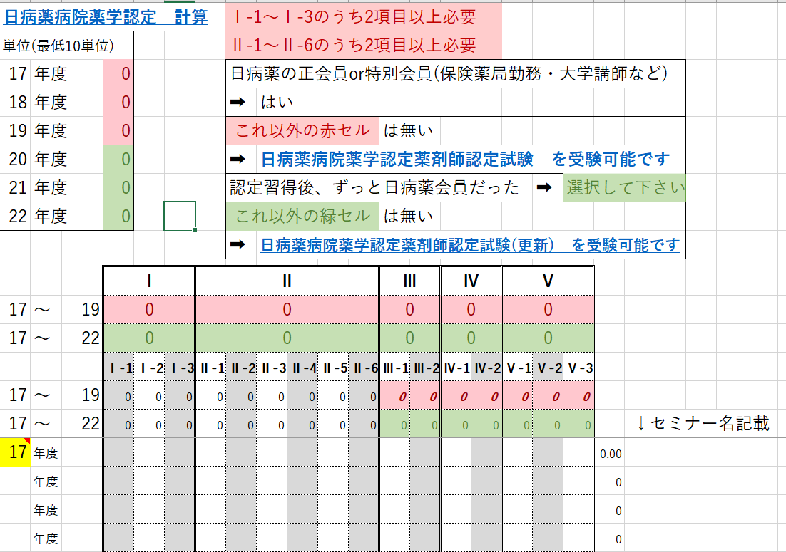

③セミナーでの取得単位を入力

①単位申請する初年度を
②セミナー名を

